Lab8
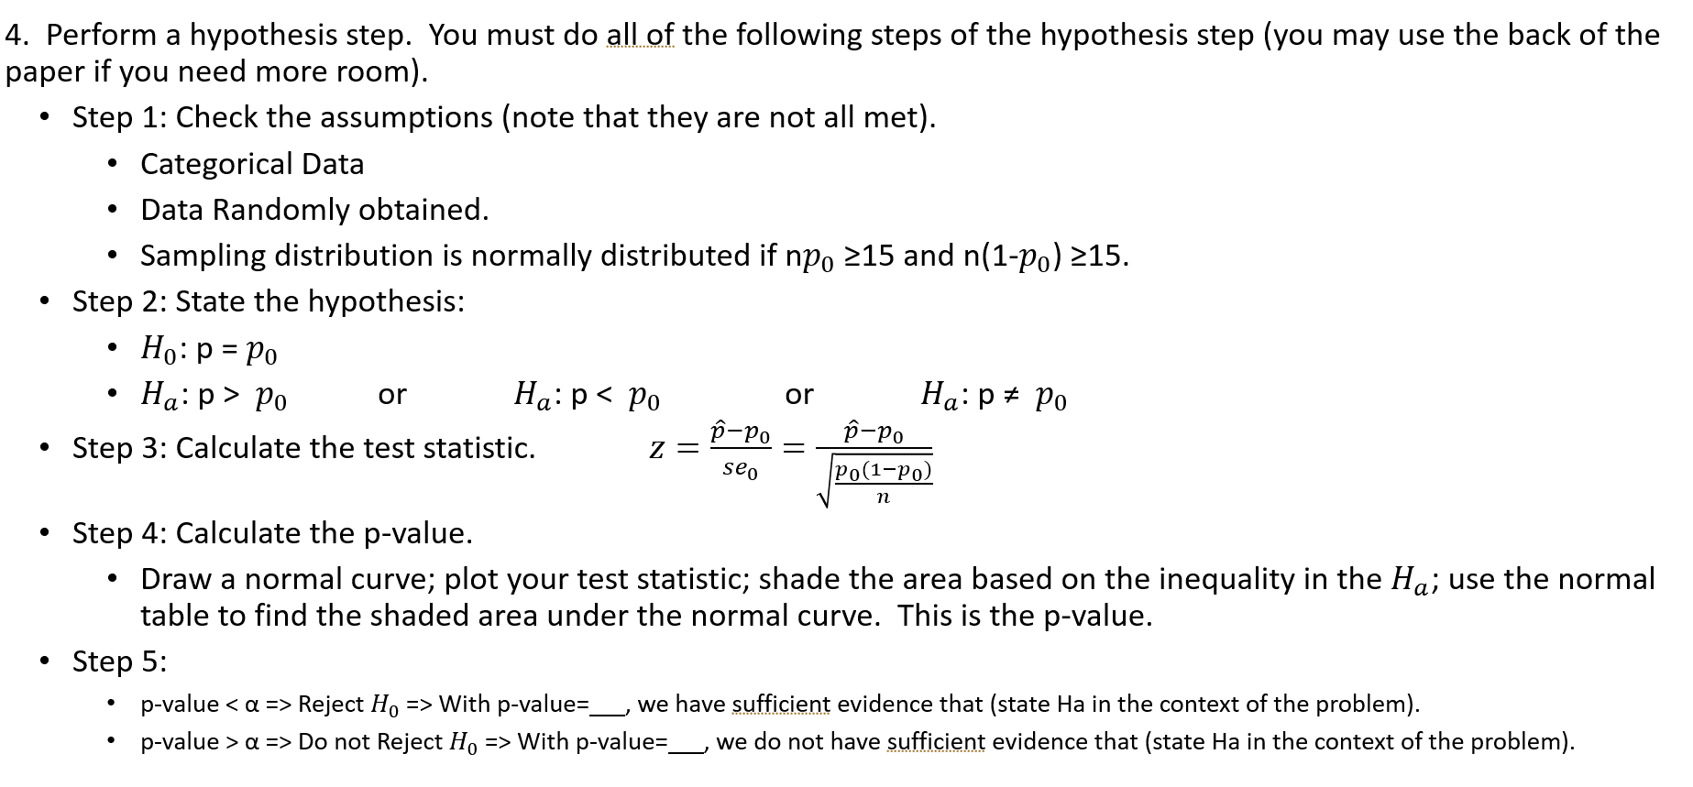
Table 8.1: Rule for Assignment of Brand Labels |  |  |  |  |  | Table 8.4: Order of Presentation and Preference(food) |  |  |  |  | Table 8.4: Order of Presentation and Preference(drink)
Bernoulli Observation | Assignment |  |  |  |  | Participant | Bernoulli Observation | First Brand | Second Brand | Taster's Preference | Participant | Bernoulli Observation | First Brand | Second Brand | Taster's Preference
0 | Bargain brand will be called Y and the name brand will be called Z |  |  |  |  | 1 | 1 | Z | Y | y | 1 | 0 | Y | Z | y
1 | Bargain brand will be called Z and the name brand will be called Y |  |  |  |  | 2 | 0 | Y | Z | z | 2 | 0 | Y | Z | z
 |  |  |  |  |  | 3 | 0 | Y | Z | z | 3 | 1 | Z | Y | z
Computer generated Bernoulli observation here: |  |  |  |  | 1 | 4 | 0 | Y | Z | y | 4 | 1 | Z | Y | z
 |  |  |  |  |  | 5 | 0 | Y | Z | y | 5 | 0 | Y | Z | y
Table 8.2: Assignment of Brand Labels |  |  |  |  |  | 6 | 0 | Y | Z | y | 6 | 0 | Y | Z | z
Brand | Product Name |  |  |  |  | 7 | 0 | Y | Z | z | 7 | 1 | Z | Y | z
Y | Name,the other |  |  |  |  | 8 | 0 | Y | Z | y | 8 | 1 | Z | Y | z
Z | Bargain,publix |  |  |  |  | 9 | 1 | Z | Y | y | 9 | 1 | Z | Y | z | 7
 |  |  |  |  |  | 10 | 0 | Y | Z | y | 10 | 1 | Z | Y | z | 12
Table 8.3: Rule for Order of Presentation |  |  |  |  |  | 11 | 1 | Z | Y | y | 11 | 0 | Y | Z | z
Observation | Assignment |  |  |  |  | 12 | 1 | Z | Y | y | 12 | 0 | Y | Z | y | 18
0 | Y = First Brand presented Z = Second Brand presented |  |  |  |  | 13 | 0 | Y | Z | y | 13 | 1 | Z | Y | y
1 | Z = First Brand presented Y = Second Brand presented |  |  |  |  | 14 | 1 | Z | Y | y | 14 | 1 | Z | Y | y
 |  |  |  |  |  | 15 | 1 | Z | Y | y | 15 | 1 | Z | Y | z
Table 8.4: Order of Presentation and Preference(food) |  |  |  |  |  | 16 | 1 | Z | Y | y | 16 | 1 | Z | Y | z
Product being tested |  |  | Publix and Nilla |  |  | 17 | 0 | Y | Z | y | 17 | 1 | Z | Y | z
Number of participants preferring Y |  |  | 29 |  |  | 18 | 0 | Y | Z | y | 18 | 0 | Y | Z | y
Number of participants preferring Z |  |  | 4 |  |  | 19 | 0 | Y | Z |  | 19 | 1 | Z | Y | y
Total number of participants n |  |  | 33 |  |  | 20 | 1 | Z | Y |  | 20 | 0 | Y | Z
# of participants preferring bargain |  |  | 4 |  |  | 21 | 1 | Z | Y |  | 21 | 0 | Y | Z
proportion preferring bargain |  |  | 12.12% |  |  | 22 | 0 | Y | Z |  | 22 | 0 | Y | Z
 |  | se = | 5.68% |  |  | 23 | 1 | Z | Y |  | 23 | 0 | Y | Z
 |  | 95% confi= | 0.988% | 23.26% |  | 24 | 0 | Y | Z |  | 24 | 0 | Y | Z
Table 8.4: Order of Presentation and Preference(drink) |  |  |  |  |  | 25 | 0 | Y | Z | y | 25 | 1 | Z | Y | y
Product being tested |  |  | Pubix and Motts |  |  | 26 | 0 | Y | Z | y | 26 | 1 | Z | Y | y
Number of participants preferring Y |  |  | 18 |  |  | 27 | 0 | Y | Z | y | 27 | 1 | Z | Y | y
Number of participants preferring Z |  |  | 18 |  |  | 28 | 1 | Z | Y | y | 28 | 0 | Y | Z | y
Total number of participants n |  |  | 36 |  |  | 29 | 0 | Y | Z | y | 29 | 0 | Y | Z | y
# of participants preferring bargain |  |  | 18 |  |  | 30 | 1 | Z | Y | y | 30 | 0 | Y | Z | y
proportion preferring bargain |  |  | 50.00% |  |  | 31 | 0 | Y | Z | y | 31 | 0 | Y | Z | y
 |  |  | 18 |  |  | 32 | 0 | Y | Z | z | 32 | 1 | Z | Y | y
 |  | se = | 8.33% | Z = | 0 | 33 | 0 | Y | Z | y | 33 | 1 | Z | Y | y
 |  | 95% confi= | 33.67% | 66.33% |  | 34 | 0 | Y | Z | y | 34 | 1 | Z | Y | y
 |  |  |  |  |  | 35 | 0 | Y | Z | y | 35 | 0 | Y | Z | y | 11
 |  |  |  |  |  | 36 | 1 | Z | Y | y | 36 | 1 | Z | Y | z | 6
 |  |  |  |  |  | 37 | 1 | Z | Y | y | 37 | 1 | Z | Y | y
 |  |  |  |  |  | 38 | 1 | Z | Y | y | 38 | 1 | Z | Y | y
 |  |  |  |  |  | 39 | 0 | Y | Z | y | 39 | 0 | Y | Z | z
 |  |  |  |  |  | 40 | 1 | Z | Y | y | 40 | 0 | Y | Z | z
 |  |  |  |  |  | 41 | 1 | Z | Y |  | 41 | 0 | Y | Z | z
 |  |  |  |  |  | 42 | 1 | Z | Y |  | 42 | 1 | Z | Y | z
 |  |  |  |  |  | 43 | 0 | Y | Z |  | 43 | 0 | Y | Z
 |  |  |  |  |  | 44 | 1 | Z | Y |  | 44 | 1 | Z | Y
 |  |  |  |  |  | 45 | 1 | Z | Y |  | 45 | 0 | Y | Z
 |  |  |  |  |  | 46 | 1 | Z | Y |  | 46 | 0 | Y | Z
 |  |  |  |  |  | 47 | 1 | Z | Y |  | 47 | 0 | Y | Z
 |  |  |  |  |  | 48 | 1 | Z | Y |  | 48 | 1 | Z | Y

